상품제안서
소프트커버 점착메모지(C형) | 상품코드: F23392

 |  |  |  |  |  |  | 02-412-0044 | www.easy1.co.kr
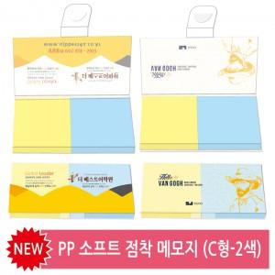

【상세/제작정보】 | 점착메모지 1도 인쇄는 큰 점착메모지에만 인쇄가 가능합니다. - 1천개부터 가능하며(추가비용 옵션입니다)

【인쇄/포장옵션】 | 풀칼라 / OPP(비닐)

【공급단가】 | 수량 | 300~ | 500~ | 1,000~ | 3,000~ | 5,000~
*VAT별도 | 단가 | 1,900원 | 1,830원 | 1,760원 | 1,700원 | 1,630원

【상품 URL】 | https://dev.easy1.co.kr:443/src/goods_detail.php?gdno=23392

